关系图
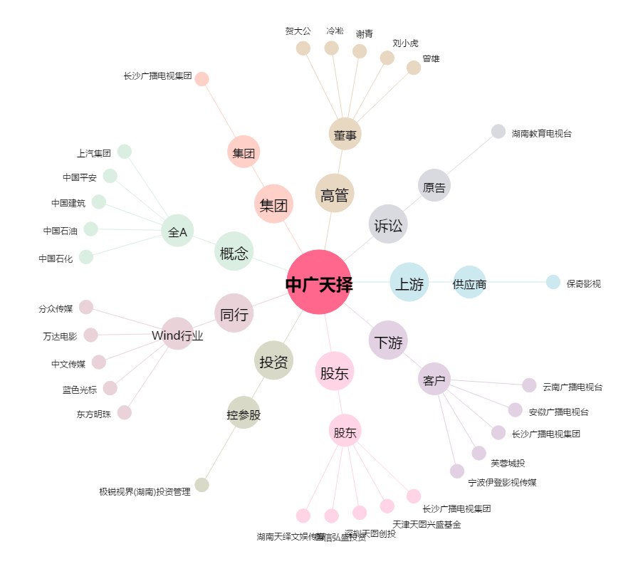
中广天择[603721.SH] - 关系概览图

